Sheet1
2020/9/30プログラム作成部分作業まとめ
【やってみて】
NMFでの成分は正しかないのでPCAより顔の情報を捉えられていて、音声やテキストデータなどからパターン抽出する際に
便利ということがわかった。次回はまた別の教師なし学習を勉強していくので、違いをしっかり覚えていきたい。
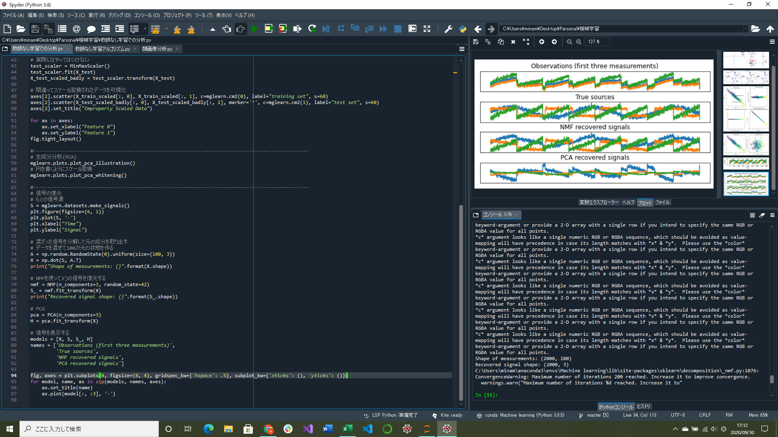
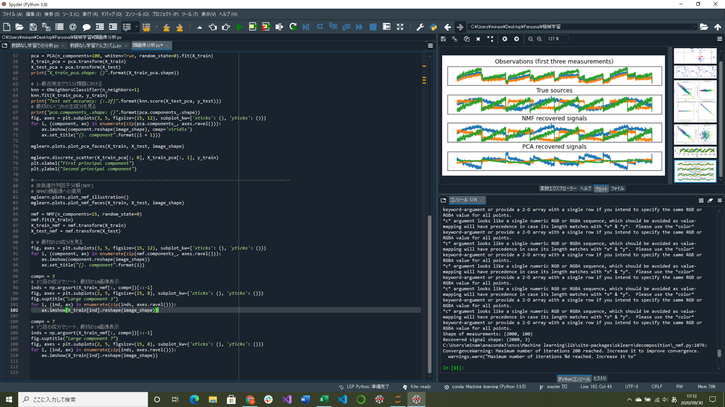

NMFの顔画像への適用部分実装
信号データの復元部分実装

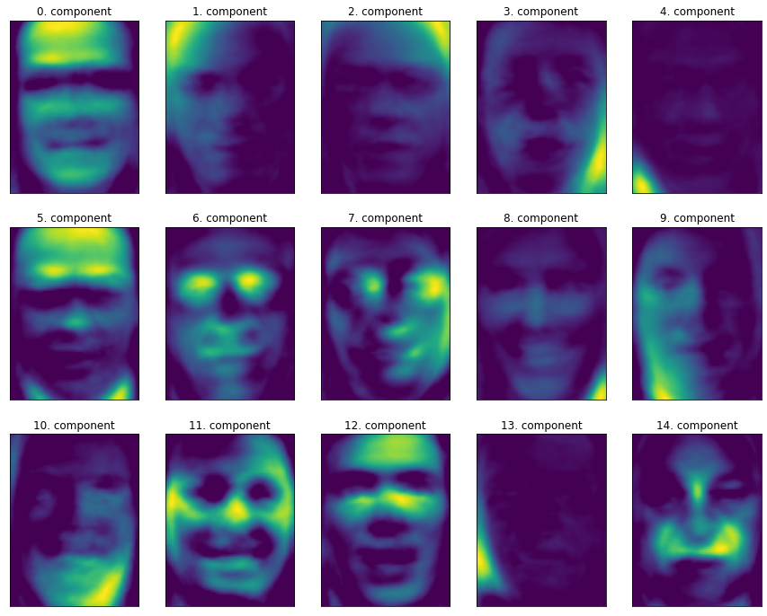
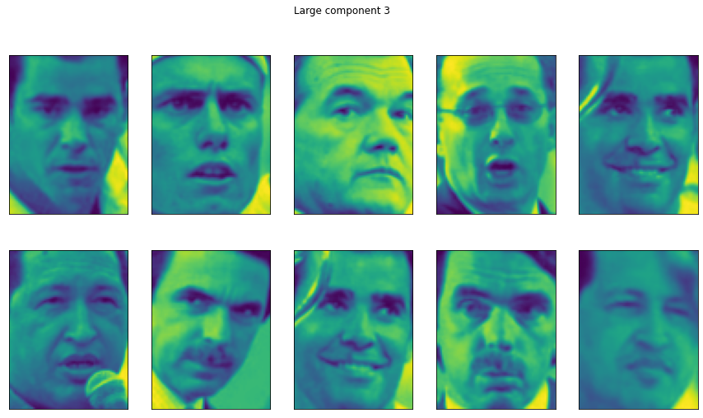
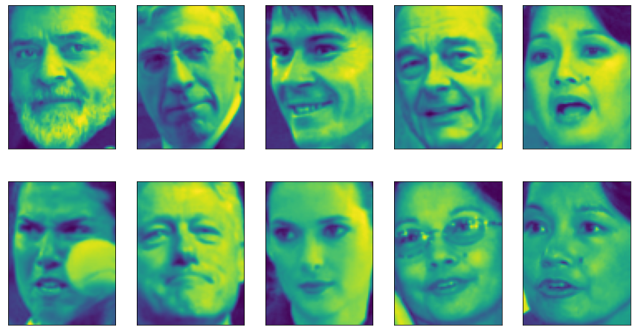

 |  |  | ↑左の図での成分7の係数が大きい顔画像
 |  |  | 左を向いていることがわかる
 |  | ↑左の図での成分3の係数が大きい顔画像
 |  | ちゃんと右を向いていることがわかる

↑NMFに15成分を指定して顔データセットから得られた成分
PCAよりも顔がどこに向いているのかがわかりやすく精度が高い

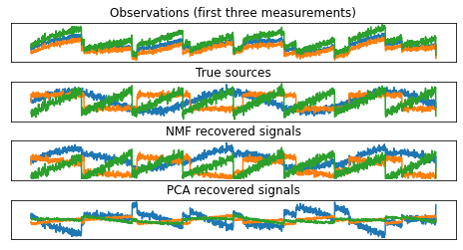

↑元の信号データ

 | ↑NMFとPCAを用いた信号復元
 | NMFは元の信号をうまく特定できていることがわかる
 | PCAはうまく特定できていない(信号の順番はあっている)

